EF 2.1
 |  | SEP - SEMS Formato NC-1
ESTUDIO DE FACTIBILIDAD
 | DETERMINACIÓN DEL ÁREA DE INFLUENCIA
 | Mapa del área
Instrucciones: En este espacio anexe o trace, un mapa de la zona con la ubicación de los municipios y localidades que integran el área de influencia, con sus respectivos nombres, vías de comunicación a la localidad seleccionada y servicios educativos existentes.

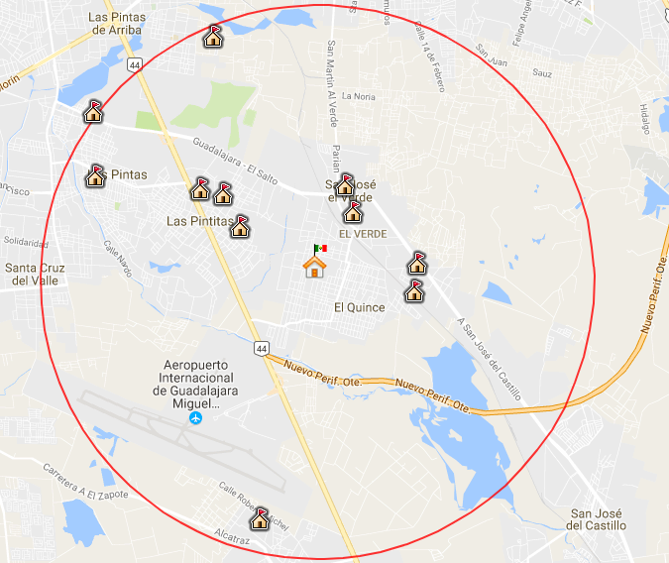

 | Escuelas Secundarias en la zona de infuencia de 5,000 metros
 | El centro de la zona de influencia se ubica en en la Escuela Secundaria Ignacio Diaz Morales con CCT 14EST0032C

EF 2.1 (2)
 |  | SEP - SEMS Formato NC-1
ESTUDIO DE FACTIBILIDAD
 | DETERMINACIÓN DEL ÁREA DE INFLUENCIA
 | Mapa del área
Instrucciones: En este espacio anexe o trace, un mapa de la zona con la ubicación de los municipios y localidades que integran el área de influencia, con sus respectivos nombres, vías de comunicación a la localidad seleccionada y servicios educativos existentes.

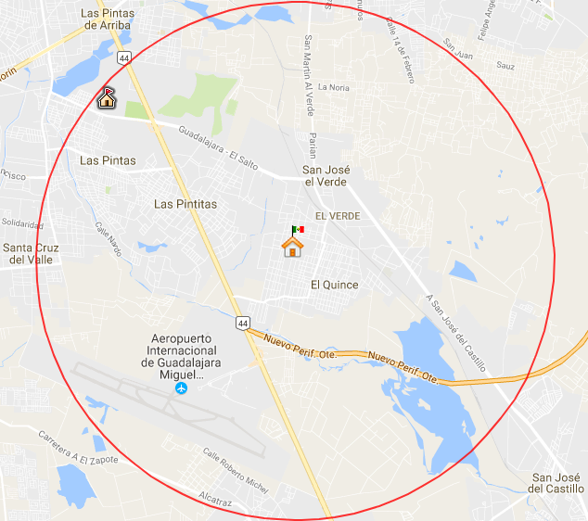

 | Escuelas Preparatorias en la zona de infuencia de 5,000 metros
 | El centro de la zona de influencia se ubica en en la Escuela Secundaria Ignacio Diaz Morales con CCT 14EST0032C

